Copiar con cuadro de relleno
Para Copiar con el Cuadro de Relleno

Abril | Lun | 4 cuotas | Agencia 5 | 1er Plazo | 2007-02-19 | 4:45:00 | Verano | 10
Mayo | Mar | 5 cuotas | Agencia 6 | 2do Plazo | 2007-02-20 | 5:45:00 | Verano | 11
Junio | Mié | 6 cuotas | Agencia 7 | 3er Plazo | 2007-02-21 | 6:45:00 | Verano | 12
Julio | Jue | 7 cuotas | Agencia 8 | 4to Plazo | 2007-02-22 | 7:45:00 | Verano | 13
Agosto | Vie | 8 cuotas | Agencia 9 | 5to Plazo | 2007-02-23 | 8:45:00 | Verano | 14

Arrastre el cuadro de relleno de A3

Abril | 10 |  | 10 | 10
Abril | 11 |  | 15 | 15
Abril | 12 |  | 10 | 20
Abril | 13 |  | 15 | 25
Abril | 14 |  | 10 | 30
 |  |  | 15 | 35

Arrastre el cuadro de relleno sin Ctrl
Arrastre el cuadro de relleno presionando la tecla de Ctrl

Listas personalizadas
Para crear Listas Personalizadas: |  | Se crearan dos listas personalizadas.
 |  | 1.- Selecione la celdas de la A3:A11
Banco de Crédito | BCP
Banco Continental | BBVA
Banco del Trabajo | BT | 2.-Presionar Boton Archivo, presionar acceso directo Opciones
Banco Internacional | Interbank | en la ventana Opciones de Excel en la categoria Avanzadas, ubicar grupo General, presiona boton Modificar Lista Personalizadas
Banco Financiero | BF
Banco Interamericano de Finanzas | BIF | 3.- En la ventana que sale, presionar el boton Importar
Banco de la Nación | BN
Scotiabank Perú | Scotiabank | 4.- Para otro rango presione rojo que esta cerca a importar, ahi seleccione el nuevo rango
CitiBank Perú | CitiBank | 5.- Finalmente presiones Aceptar
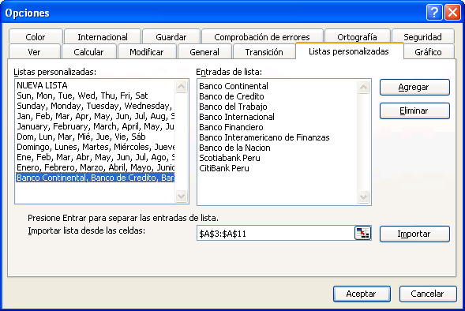

Crear dos Series de datos: una con los nombres de los Bancos y otra con sus iniciales
Usar el menú:
Herramientas/Opciones/Listas personalizadas.

Ubique el cursor en esta casilla y seleccione el rango de celdas que contiene la lista que quiere crear. Luego, haga clic en el botón Importar, y despues Aceptar.

